启用宏步骤
步骤1，2
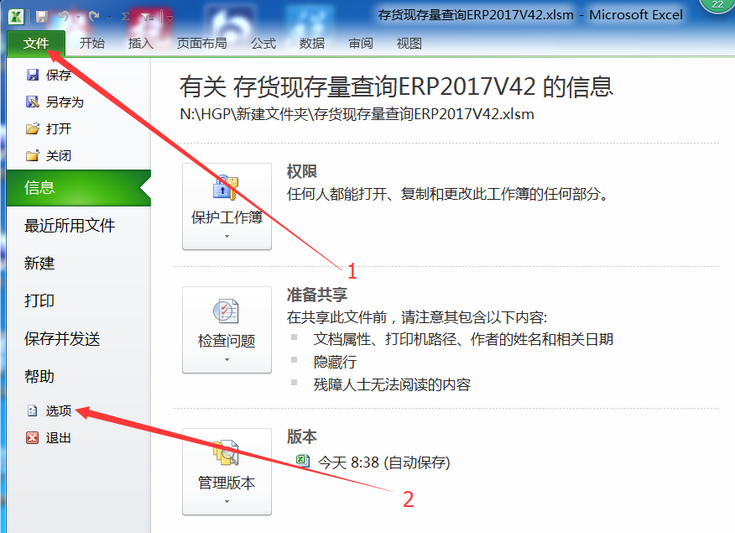

步骤3,4
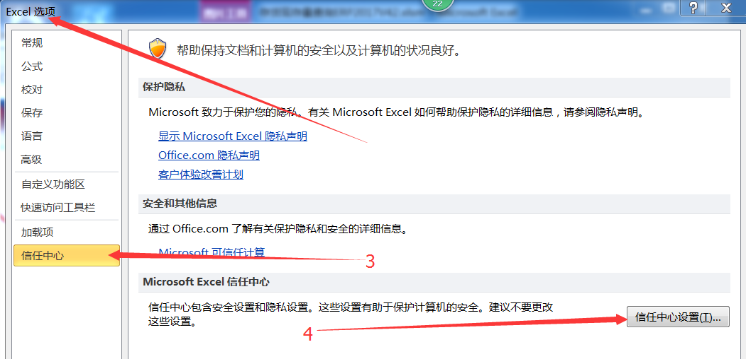

步骤5,6
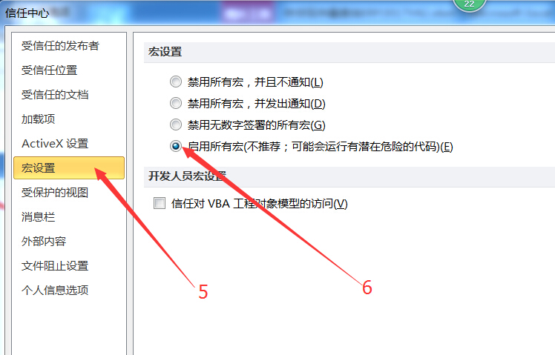

关闭excle，再重新打开excel程序

